ODS 1
Gráfico 1. Proporción de la población cubierta con al menos un beneficio de la protección social, desglosada por sexo, 2023 (porcentaje)

Región | Sexo | Personas cubiertas con al menos un beneficio de la protección social | Personas en edad legal de jubilación que reciben una pensión por vejez | Contribuyentes activos como porcentaje de la población en edad de trabajar | Mujeres que han dado a luz con cobertura de los beneficios por maternidad
Australia y Nueva Zelandia | Población feminina | 94,96 | 80,5 | 6,01 | 94,4
 | Población masculina | 95,53 | 76,48 | 6,88
Europa y América del Norte | Población feminina | 86,97 | 97,54 | 5,22 | 79,02
 | Población masculina | 87,87 | 99,09 | 6,23
Asia oriental y sudoriental | Población feminina | 67,13 | 88.00 | 4,53 | 29,27
 | Población masculina | 70,84 | 90,68 | 5,51
América Latina y el Caribe | Población feminina | 59,03 | 74,17 | 2,63 | 29,55
 | Población masculina | 63,36 | 85,86 | 3,52
África septentrional y Asia occidental | Población feminina | 39,24 | 48,24 | 1,28 | 19,36
 | Población masculina | 40,42 | 76,66 | 2,96
Asia central y meridional | Población feminina | 30,9 | 42,42 | 9,75 | 46,25
 | Población masculina | 41,48 | 55,9 | 2,88
Oceanía (excepto Australia y Nueva Zelandia) | Población feminina | 18,38 | 33,04 | 0,22 | 22,26
 | Población masculina | 19,61 | 30,21 | 3,97
África subsahariana | Población feminina | 14,07 | 18,93 | 4,34 | 5,9
 | Población masculina | 16,71 | 26,57 | 8,70
Mundo | Población feminina | 50,14 | 77,23 | 2,91 | 36,44
 | Población masculina | 54,59 | 82,6 | 4,09

Fuente: Estimaciones de la Organización Internacional del Trabajo; Base de Datos Mundial sobre la Protección Social, sobre la base de la Encuesta de Seguridad Social; Programas de Seguridad Social de la Asociación Internacional de la Seguridad Social; ILOSTAT; fuentes nacionales, Nota: Por cobertura efectiva se entiende la proporción del total de la población que recibe beneficios contributivos o no contributivos de la protección social en al menos un área o que contribuye activamente a uno o más esquemas de seguridad social,

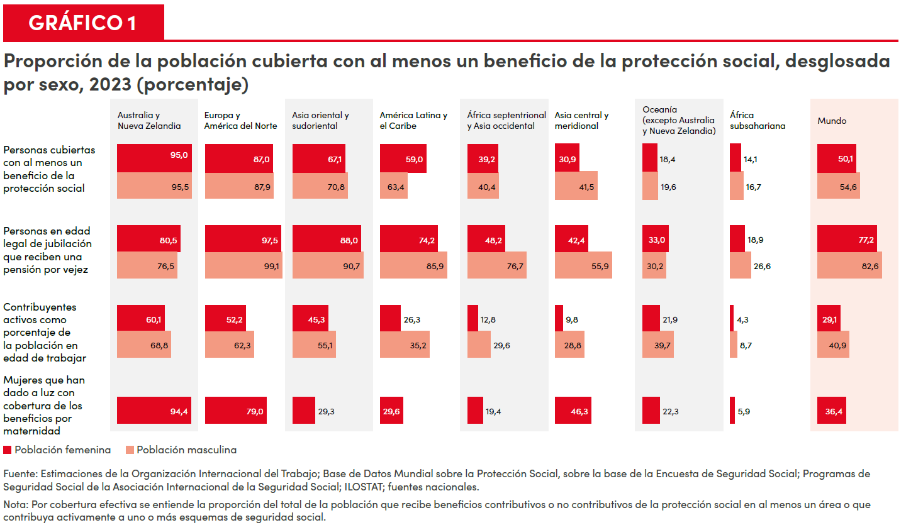

ODS 2
Gráfico 2. Inseguridad alimentaria moderada o grave, desglosada por sexo y región, 2023 (porcentaje de la población adulta)

 | Inseguridad alimentaria moderada o grave |  | Inseguridad alimentaria grave
Región | Población masculina | Población feminina | Población masculina | Población feminina
África subsahariana | 62,6 | 62,7 | 23,2 | 23,6
Oceanía (excepto Australia y Nueva Zelandia) | 51,9 | 51,5 | 23,5 | 23,2
Asia central y Asia meridional | 38,1 | 41,9 | 17,0 | 20,1
África septentrional y Asia occidental | 33,6 | 36,5 | 12,3 | 12,4
América Latina y el Caribe | 25,1 | 30,3 | 7,8 | 9,2
Australia y Nueva Zelandia | 16,1 | 15,7 | 5,3 | 4,3
Asia oriental y Asia sudoriental | 9,5 | 8,8 | 1,6 | 1,4
Europa y América del Norte | 8,0 | 9,2 | 1,9 | 1,7
Mundo | 25,4 | 26,7 | 9,2 | 10,0
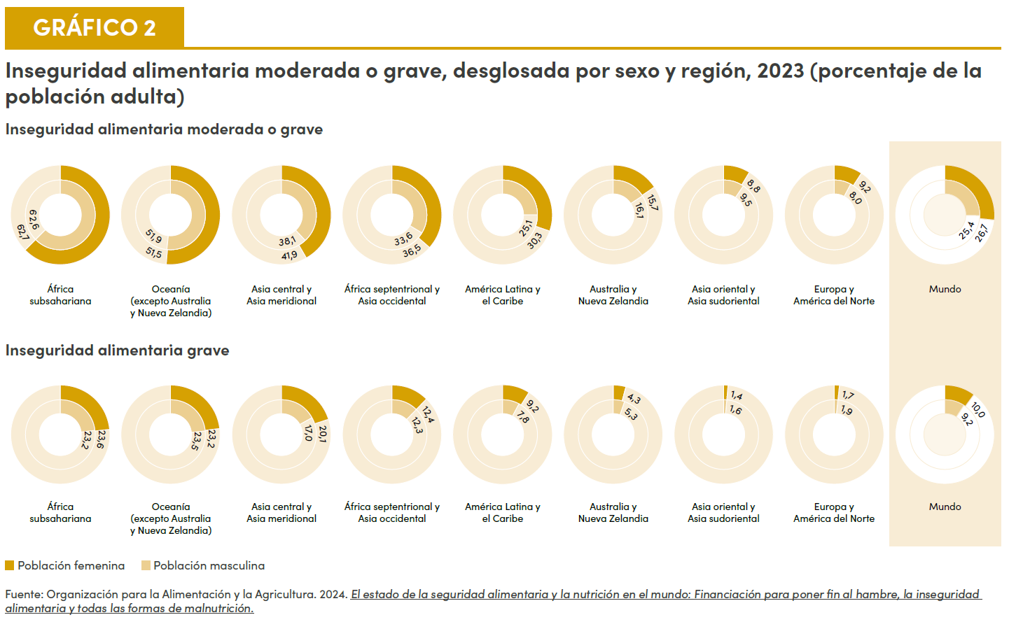

Fuente: Organización de las Naciones Unidas para la Agricultura y la Alimentación, 2024, El estado de la seguridad alimentaria y la nutrición en el mundo 2024, Financiación para poner fin al hambre, la inseguridad alimentaria y todas las formas de malnutrición.
Link: https://www,fao,org/publications/home/fao-flagship-publications/the-state-of-food-security-and-nutrition-in-the-world/es

ODS 3
Gráfico 3. La guerra, los conflictos y los desplazamientos afectan gravemente la salud física y mental de las mujeres

- En Gaza, de 155.000 mujeres embarazadas y madres recientes, 15.000 están al borde del hambre. Las embarazadas enfrentan obstáculos para acceder a una cesárea y, muchas veces, se las somete a dicho procedimiento sin anestesia. - En Haití, solo el 10,3% de las desplazadas internas accedieron a servicios de salud frente al 32% de los hombres en idéntica situación. - En el Sudán, se espera que alrededor de 1,2 millones de mujeres embarazadas y en etapa de lactancia sufran malnutrición, lo que complicará gravemente su salud antes y después del parto. - En Ucrania, el 8% de las mujeres informan desear medicamentos para la ansiedad, frente al 4% de los hombres.
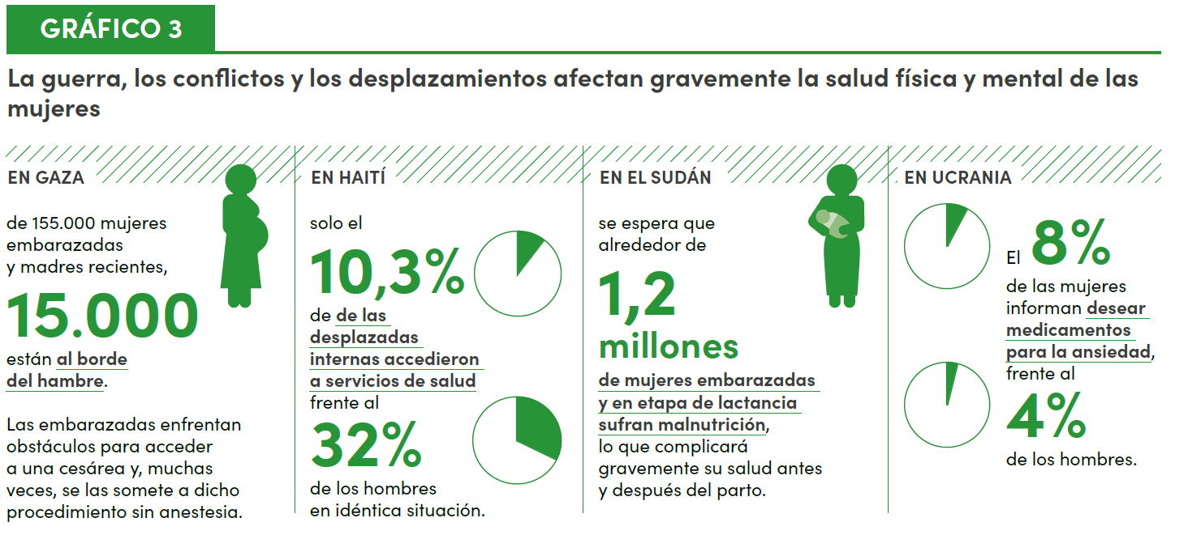

ODS 4
Gráfico 4. Tasas de abandono de la enseñanza secundaria superior, desglosadas por sexo, 2024 (porcentajes)

 | Población feminina | Población masculina
África subsahariana | 48 | 44
Asia central y meridional | 37 | 37
Oceanía (excepto Australia y Nueva Zelandia) | 27 | 22
Asia oriental y sudoriental | 19 | 21
África septentrional y Asia occidental | 18 | 17
América Latina y el Caribe | 15 | 17
Europa y América del Norte | 5 | 5
Australia y Nueva Zelandia | 1 | 2
Mundo | 29 | 29

Fuente: Cálculos de ONU-Mujeres mediante el uso de la base de datos de 2024 de la UNESCO sobre las tasas de abandono escolar para el Informe de Seguimiento de la Educación en el Mundo, 2023. Nota: Los puntos decimales no están disponibles.

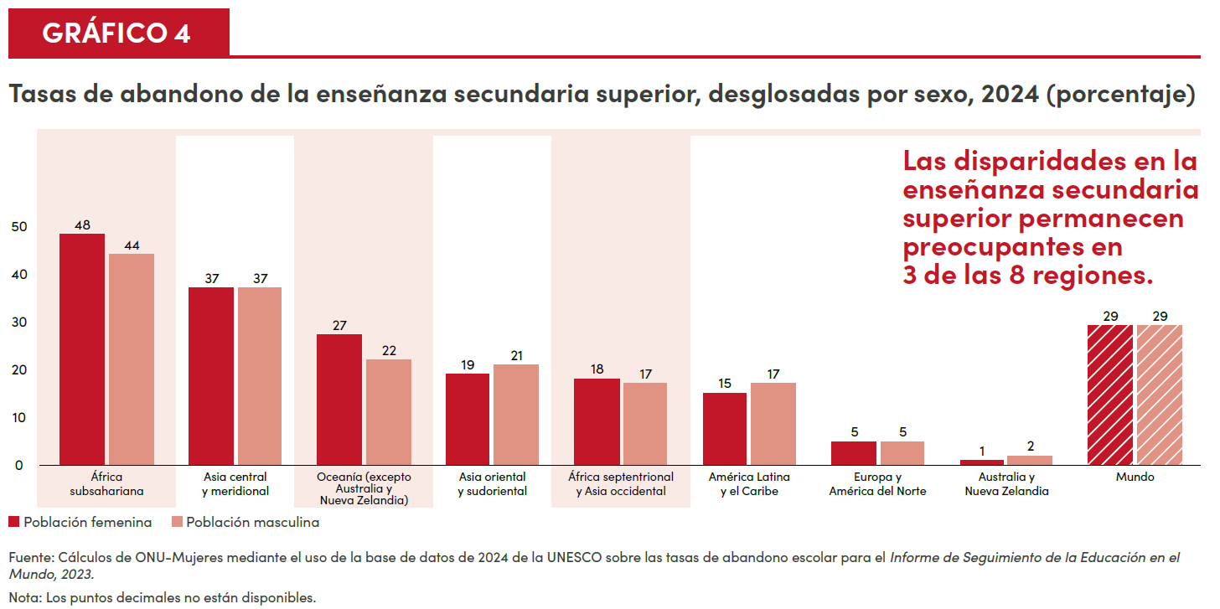

ODS 6
Gráfico 5. La incorporación de una perspectiva de género en la gestión de los recursos hídricos, desglosada por nivel de implementación, 2023

Canadá. Los pueblos indígenas tienen derechos relativos al agua dulce e integran los consejos para la gestión del agua dulce transfronteriza. Estos desarrollan e implementan programas y medidas para alcanzar los objetivos de la gestión de los recursos hídricos. ​

Países Bajos. La Red Hídrica del Reino de los Países Bajos ha creado la Red de Mujeres KNW con para intercambiar experiencias y fortalecer la posición y notoriedad de las mujeres en ese sector.

Tayikistán Un grupo de trabajo nacional sobre agua e igualdad de género aspira a desarrollar un plan de género que rija los programas y estrategias. Es urgente capacitar al personal femenino y atraer a mujeres para los cargos directivos en el sector hídrico.

Vanuatu La ley nacional reformada de gestión de los recursos hídricos estipula que las mujeres deben ocupar el 40% de los puestos en los consejos comunitarios para su gestión. Aquellos que no alcanzan dicho porcentaje no pueden registrarse.

Malasia. El Departamento para el Desarrollo de los Pueblos Indígenas gestiona el suministro de agua tratada y extiende los sistemas de abastecimiento para los hogares a todas las aldeas con población indígena. No construye presas que perturben los ecosistemas y las comunidades indígenas. ​

Benin. Si bien Benin ha buscado aumentar las funciones de las mujeres en la toma de decisiones mediante el establecimiento de cuotas, es necesario redoblar los esfuerzos en los órganos de gestión de los recursos hídricos. El apoyo complementario ayudaría a las mujeres a ejecutar sus responsabilidades con eficacia.

Guatemala. La inclusión significativa de los pueblos indígenas es un reto para la gestión nacional integrada del agua. Los mecanismos de participación podrían fortalecer la representación inclusiva.

Muy bajo ---- Bajo ---- Medianamente bajo ---- Medianamente alto ---- Alto ---- Muy alto ---- No corresponde ---- Sin datos

Fuente: Programa de las Naciones Unidas para el Medio Ambiente. 2024. Integrated Water Resources Management Data Portal.

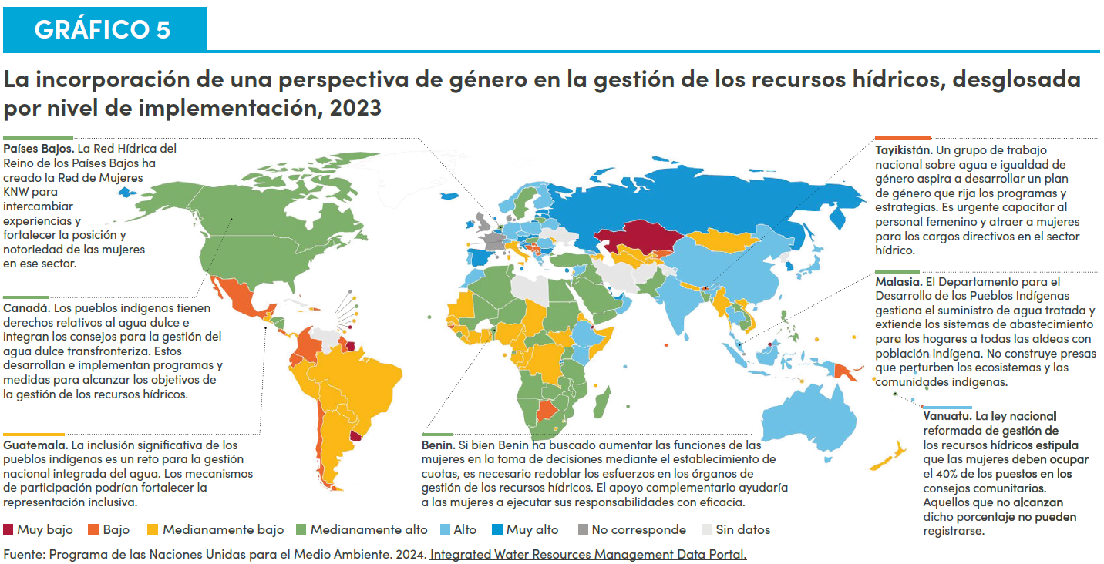

ODS 7
Gráfico 6. Las energías se encuentran en transición, pero persisten importantes barreras de género

• El 8,6% de la población mundial carecía de electricidad en 2022, más del 50% en 21 países en desarrollo. • En los hogares con conexión a la red eléctrica, las mujeres tienen entre 9 y 23 puntos porcentuales más de probabilidades de obtener un empleo fuera de casa. • En todo el mundo, la contaminación del aire de la vivienda es la tercera causa de muerte de las mujeres. • Se estima que provocó la pérdida de 86 millones de años de vida con buena salud en 2019, en su mayoría de mujeres en países de ingreso bajo y mediano. • Las inventoras son titulares del 42,6% de las patentes asociadas a la energía. • Sin embargo, las mujeres solo ejercen el 32% de los empleos en las energías renovables. • Solo el 22% de la innovación en las tecnologías para la transición energética es obra de mujeres. • Las mujeres ocupan solo el 16,4% de los puestos directivos.
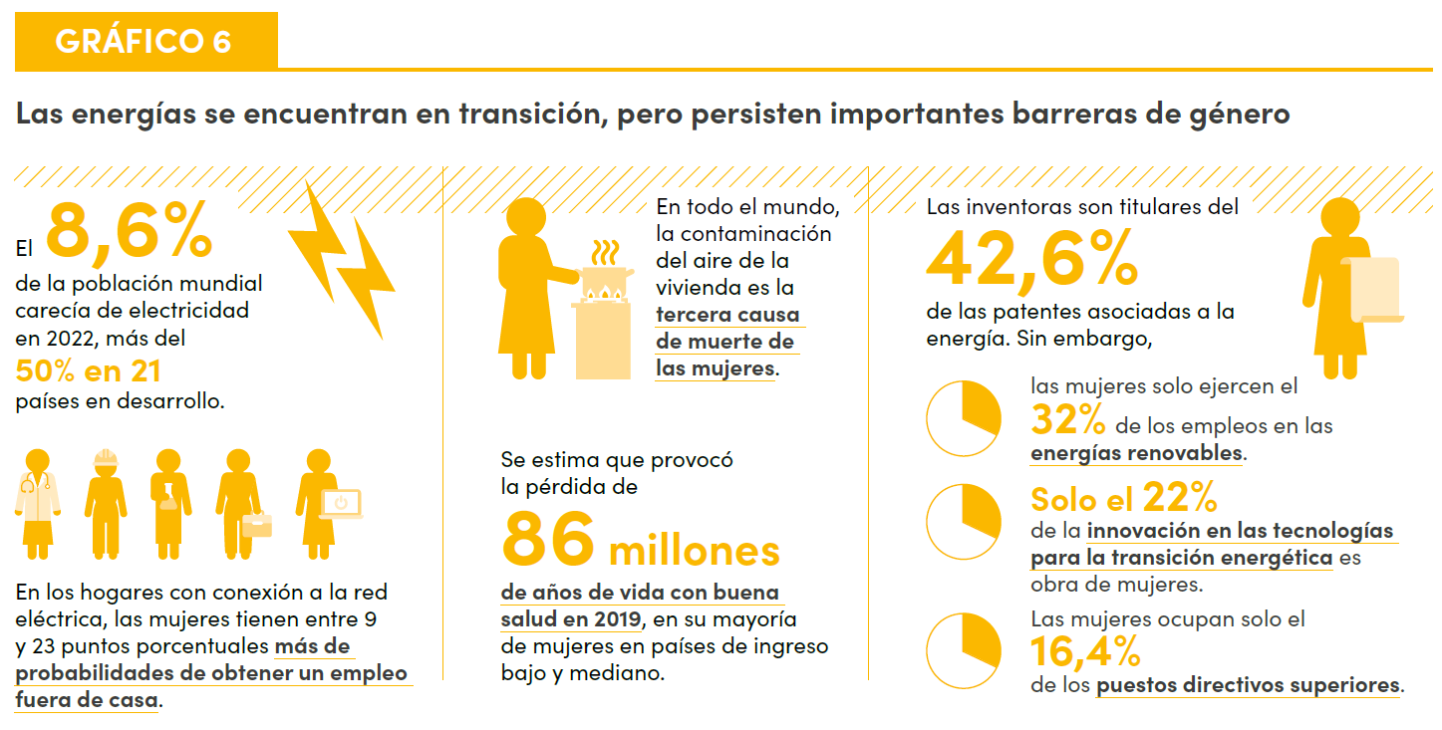

ODS 8
Gráfico 7. Tasa de desempleo y tasa de déficit de empleo, desglosadas por sexo, 15 años o más, 2024 (porcentaje)

Región de los ODS | Tasa | Hombres | Mujeres
Australia y Nueva Zelandia | Tasa de desempleo | 4,04 | 3,93
 | Tasa de déficit de empleo | 5,25 | 6,77
Asia oriental y sudoriental | Tasa de desempleo | 4,17 | 3,45
 | Tasa de déficit de empleo | 5,97 | 7,7
Oceanía (excepto Australia y Nueva Zelandia) | Tasa de desempleo | 3,94 | 3,78
 | Tasa de déficit de empleo | 7,96 | 9,06
Europa y América del Norte | Tasa de desempleo | 4,77 | 4,89
 | Tasa de déficit de empleo | 8,07 | 9,67
Asia central y meridional | Tasa de desempleo | 4,47 | 5,32
 | Tasa de déficit de empleo | 7,21 | 12,31
América Latina y el Caribe | Tasa de desempleo | 5,17 | 7,45
 | Tasa de déficit de empleo | 9,52 | 19,34
África subsahariana | Tasa de desempleo | 5,09 | 6,51
 | Tasa de déficit de empleo | 13,55 | 21,0
África septentrional y Asia occidental | Tasa de desempleo | 7,83 | 14,8
 | Tasa de déficit de empleo | 13,25 | 32,11
Mundo | Tasa de desempleo | 4,77 | 5,21
 | Tasa de déficit de empleo | 8,33 | 13,03

Fuente: Organización Internacional del Trabajo. 2024. Base de datos ILOSTAT. Nota: Se utilizan estimaciones modelizadas. La tasa de desempleo, la tasa de mano de obra potencial y la tasa de no demandantes de empleo voluntarios representan distintos grados de vínculo con el mercado laboral.
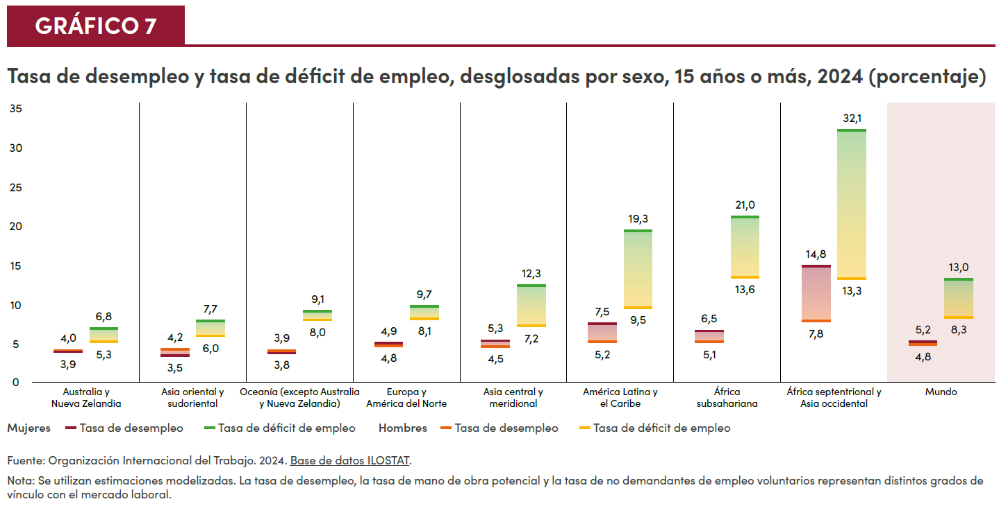

ODS 9
Gráfico 8. Proporción de investigadoras, desglosada por región, 2011 y 2021 (porcentaje)

Región de los ODS | 2011 | 2021 | Paridad
América Latina y el Caribe | 44,6 | 44,4 | 50,0
África septentrional y Asia occidental | 35,6 | 38,4 | 50,0
Europa y América del Norte | 34,5 | 35,3 | 50,0
África subsahariana | 28,6 | 31,4 | 50,0
Asia central y meridional | 20,4 | 26,9 | 50,0
Asia oriental y sudoriental | 23,3 | 26,2 | 50,0
Mundo | 29,4 | 31,5 | 50,0

Fuente: UIS Data Browser. Nota: Los promedios regionales se calcularon con base en los datos disponibles; cuando faltaba información para 2011 o 2021 se recurrió al dato correspondiente al año más próximo.
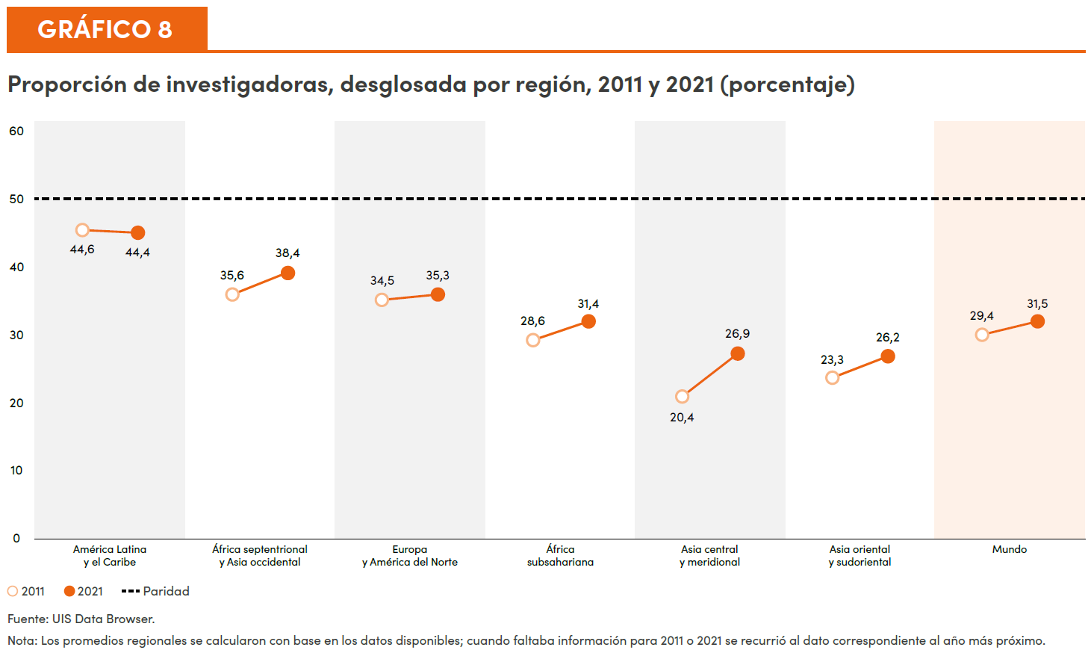

ODS 10
Gráfico 9. Proporción de la población que considera que los efectos de las personas inmigrantes en el desarrollo de su país son bastante malos o malos, desglosada por sexo, 2017-2022 (porcentaje)

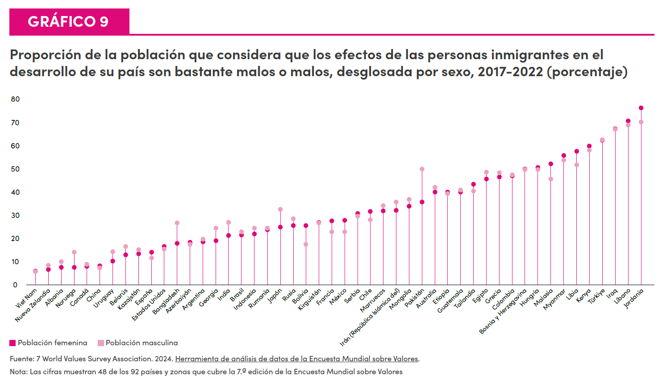
 | Población feminina | Población masculina
Viet Nam | 6 | 5.7
Nueva Zelandia | 6.8 | 8.6
Albania | 7.5 | 10
Noruega | 7.6 | 14.1
Canadá | 8 | 9
China | 8.2 | 7.4
Uruguay | 10.3 | 14.3
Belarús | 13 | 16.6
Kazajstán | 13.4 | 15.3
España | 14.2 | 11.7
Estados Unidos | 16.6 | 15.5
Bangladesh | 18 | 26.7
Azerbaiyán | 18.4 | 17.4
Argentina | 18.6 | 19.8
Georgia | 19 | 24.5
India | 21.3 | 26.9
Brasil | 21.5 | 22.8
Indonesia | 21.9 | 24.5
Rumanía | 23.8 | 24.5
Japón | 24.9 | 32.5
Rusia | 25.5 | 28.6
Bolivia | 25.7 | 17.5
Kirguistán | 26.9 | 26.7
Francia | 27.7 | 22.9
México | 27.9 | 23
Serbia | 30.7 | 29.7
Chile | 31.6 | 28
Marruecos | 31.9 | 34.2
Irán (República Islámica del) | 32.1 | 35.6
Mongolia | 33.9 | 36.9
Pakistán | 35.7 | 49.9
Australia | 39.9 | 42
Etiopía | 39.9 | 39.2
Guatemala | 40 | 40.9
Tailandia | 43.3 | 40.4
Egipto | 45.7 | 48.5
Grecia | 46.6 | 48.2
Colombia | 47 | 47.3
Bosnia y Herzegovina | 49.9 | 49.7
Hungría | 50.6 | 49.7
Malasia | 52.2 | 45.5
Myanmar | 55.8 | 53.8
Libia | 57.5 | 51.7
Kenya | 59.8 | 57.9
Türkiye | 62.2 | 62.5
Iraq | 67.2 | 67
Líbano | 70.5 | 68.7
Jordania | 76.3 | 70.2

Fuente: World Values Survey Association. 2024. Herramienta de análisis de datos de la Encuesta Mundial sobre Valores. Nota: Las cifras muestran 48 de los 92 países y zonas que cubre la 7.ª edición de la Encuesta Mundial sobre Valores (2017-2022).

ODS 11
Gráfico 10. Proporción de la población urbana con fácil acceso al transporte público, 2020 (porcentaje)

Región de los ODS | Proporción de la población urbana con fácil acceso conveniente al transporte público, 2020 (porcentaje)
Europa y América del Norte | 82,6
Australia y Nueva Zelandia | 81,3
América Latina y el Caribe | 60,6
Asia oriental y sudoriental | 56,6
Asia central y meridional | 52,8
África septentrional y Asia occidental | 49,3
África subsahariana | 33,8
Oceanía (excepto Australia y Nueva Zelandia) | 16,2
Mundo | 60,9

Fuente: Programa de las Naciones Unidas para los Asentamientos Humanos (ONU-Hábitat), Base de Datos Mundial sobre Indicadores Urbanos 2024.
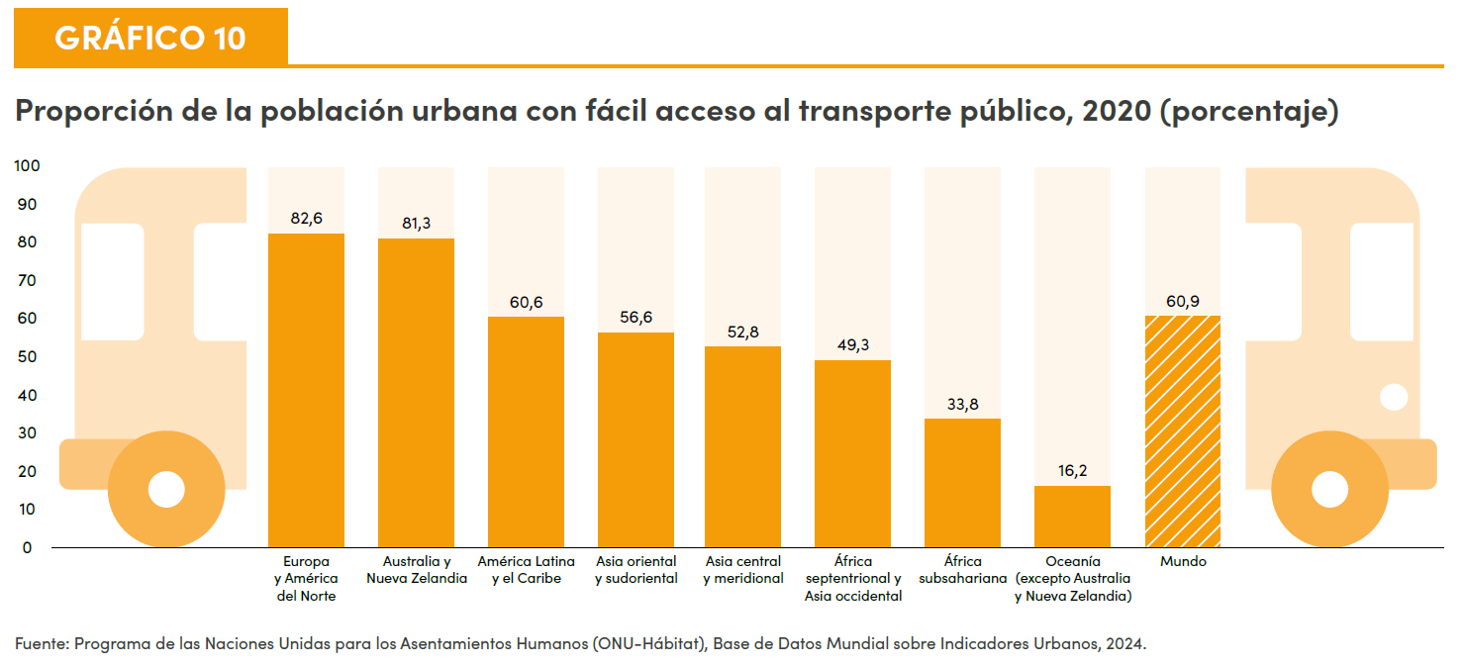

Goals 12-15 (Infographic)
Gráfico 11. El efecto de los desastres múltiples en las mujeres y niñas de Mongolia y Tonga

 | Efecto | Mongolia | Tonga
Proporción de mujeres expuestas a riesgos en los últimos 12 meses y que vivieron las siguientes situaciones: | efectos en la salud mental a causa de un desastre | 3% (1 punto porcentual más que los hombres) | 92% (7 puntos porcentuales más que los hombres)
Proporción de mujeres que indicaron los siguientes efectos del cambio climático: | aumento del tiempo dedicado a recolectar productos forestales | 18% (15 puntos porcentuales más que los hombres) | 19% (11 puntos porcentuales menos que los hombres)
 | incremento de la carga de cuidados no remunerados | 2% (0,5 puntos porcentuales más que los hombres) | 62% (6 puntos porcentuales más que los hombres)

Fuente: ONU-Mujeres y TSD 2023. Gender and Environment Survey 2022. Reino de Tonga; ONU-Mujeres y MNSO 2024. Gender and Environment Survey Pilot 2021. Mongolia
Nota: La encuesta efectuada en Mongolia fue un estudio piloto. Los datos se recabaron mediante el uso de entrevistas telefónicas asistidas por computadora durante la pandemia de COVID-19. Consúltese las notas y documentos de referencia para obtener más detalles.
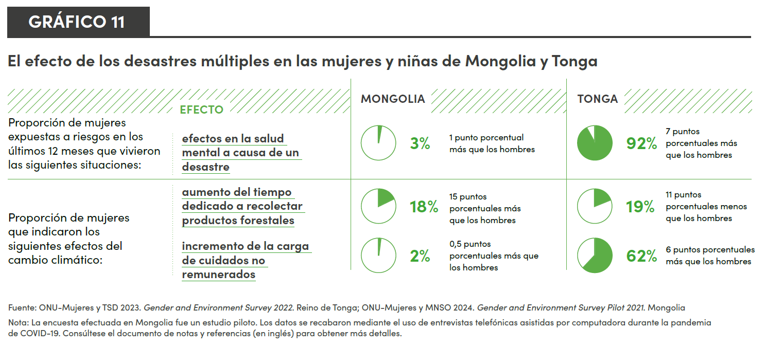

Goal 16
Gráfico 12. Proporción de la población que se siente segura al caminar sola por la noche en el lugar donde vive, desglosada por región y sexo, 2020-2022 (porcentajes)

Región | Proporción de la población que se siente segura al caminar sola por la noche en el lugar donde vive | Sexo
América Latina y el Caribe | 37 | Población feminina
América Latina y el Caribe | 52 | Población masculina
África subsahariana | 47 | Población feminina
África subsahariana | 56 | Población masculina
Asia central y Asia meridional | 58 | Población feminina
Asia central y Asia meridional | 72 | Población masculina
África septentrional y Asia occidental | 66 | Población feminina
África septentrional y Asia occidental | 84 | Población masculina
Europa y América del Norte | 68 | Población feminina
Europa y América del Norte | 78 | Población masculina
Asia oriental y Asia sudoriental | 80 | Población feminina
Asia oriental y Asia sudoriental | 90 | Población masculina
Mundo | 65 | Población feminina
Mundo | 77 | Población masculina

Fuente: UNODC. 2024. Con base en las respuestas al Estudio de las Naciones Unidas sobre Tendencias Delictivas y Funcionamiento de los Sistemas de Justicia Penal y Gallup World Poll. Nota: Las cifras agregadas regionales refieren a promedios de tres años ponderados según el tamaño de la población de un país. Se han suprimido los promedios para Oceanía, debido a que los datos disponibles correspondían a un solo país.
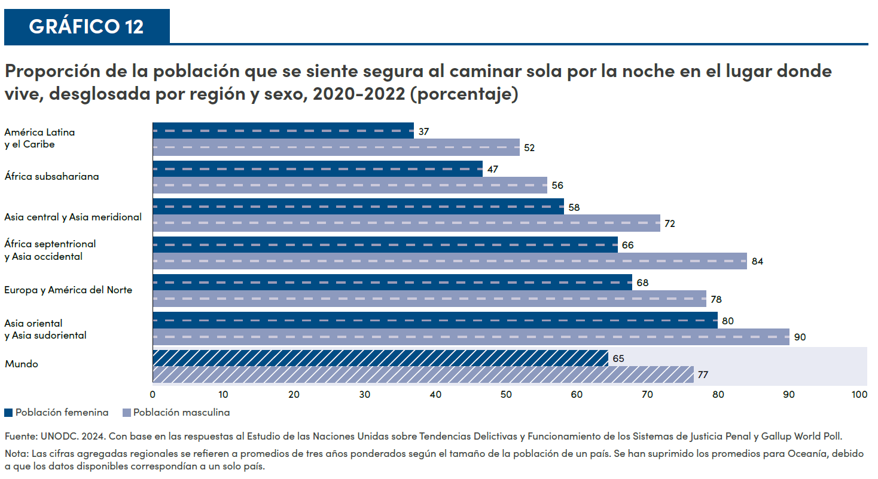

Goal 17
Gráfico 13. El índice de las perspectivas de los datos de género y la capacidad estadística general, 2024

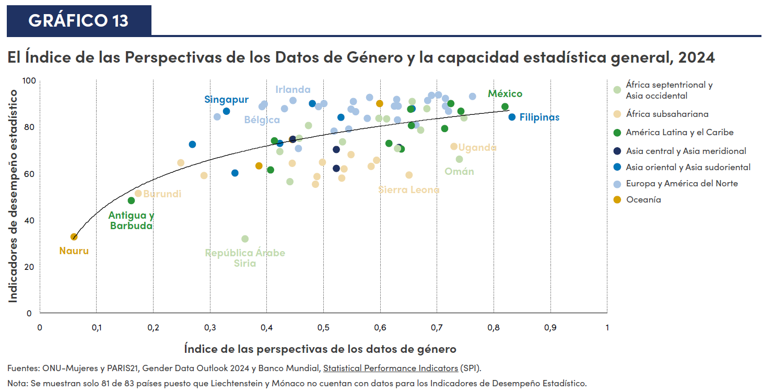
País | Región | Índice de las perspectivas de los datos de género | Índice de Desempeño Estadístico del Banco Mundial
India | Asia central y Asia meridional | 0,44 | 74,5
Nepal | Asia central y Asia meridional | 0,52 | 62,0
Bangladesh | Asia central y Asia meridional | 0,52 | 70,1
Pakistán | Asia central y Asia meridional | 0,63 | 71,1
Myanmar | Asia oriental y Asia sudoriental | 0,27 | 72,3
Timor-Leste | Asia oriental y Asia sudoriental | 0,34 | 60,2
Singapur | Asia oriental y Asia sudoriental | 0,33 | 86,6 | Singapur
Viet Nam | Asia oriental y Asia sudoriental | 0,42 | 72,8
Japón | Asia oriental y Asia sudoriental | 0,48 | 89,9
Mongolia | Asia oriental y Asia sudoriental | 0,53 | 84,0
Corea (República de) | Asia oriental y Asia sudoriental | 0,66 | 87,8
Filipinas | Asia oriental y Asia sudoriental | 0,83 | 84,0 | Filipinas
Bulgaria | Europa y América del Norte | 0,31 | 84,2
Mónaco | Europa y América del Norte | 0,41
Estonia | Europa y América del Norte | 0,4 | 89,6
Bélgica | Europa y América del Norte | 0,39 | 88,6 | Bélgica
Lituania | Europa y América del Norte | 0,43 | 87,8
Irlanda | Europa y América del Norte | 0,45 | 91,3 | Irlanda
Bosnia y Herzegovina | Europa y América del Norte | 0,46 | 70,6
Grecia | Europa y América del Norte | 0,49 | 88,7
Austria | Europa y América del Norte | 0,5 | 90,0
Montenegro | Europa y América del Norte | 0,52 | 78,1
Hungría | Europa y América del Norte | 0,55 | 87,6
Ucrania | Europa y América del Norte | 0,54 | 78,9
Reino Unido | Europa y América del Norte | 0,56 | 86,5
Francia | Europa y América del Norte | 0,55 | 90,8
República de Macedonia del Norte | Europa y América del Norte | 0,58 | 83,5
Eslovenia | Europa y América del Norte | 0,58 | 92,5
Suiza | Europa y América del Norte | 0,62 | 88,8
Polonia | Europa y América del Norte | 0,63 | 91,6
Moldova (República de) | Europa y América del Norte | 0,63 | 82,8
Eslovaquia | Europa y América del Norte | 0,63 | 88,8
Serbia | Europa y América del Norte | 0,66 | 80,8
Alemania | Europa y América del Norte | 0,68 | 91,3
Noruega | Europa y América del Norte | 0,69 | 93,5
Finlandia | Europa y América del Norte | 0,70 | 93,6
Suecia | Europa y América del Norte | 0,71 | 92,2
Letonia | Europa y América del Norte | 0,71 | 88,8
Belarús | Europa y América del Norte | 0,72 | 86,7
Canadá | Europa y América del Norte | 0,76 | 92,9
Antigua y Barbuda | América Latina y el Caribe | 0,16 | 48,2 | Antigua y Barbuda
El Salvador | América Latina y el Caribe | 0,41 | 73,8
Suriname | América Latina y el Caribe | 0,41 | 61,5
República Dominicana | América Latina y el Caribe | 0,62 | 72,8
Panamá | América Latina y el Caribe | 0,64 | 70,5
Chile | América Latina y el Caribe | 0,65 | 87,4
Brasil | América Latina y el Caribe | 0,65 | 80,5
Ecuador | América Latina y el Caribe | 0,71 | 79,2
Costa Rica | América Latina y el Caribe | 0,72 | 89,9
Colombia | América Latina y el Caribe | 0,74 | 86,6
...

